STOI
Pembakaran metan (contoh soal):
Basis hitungan 1 mol CH₄
a. Persamaan reaksi:
CH₄ + 2O₂ → CO₂ + 2H₂O
b. Asumsi udara = 21% O₂ dan 79% N₂
Soal-soal:
Kebutuhan udara stoisiometrik
Komposisi dan jumlah mol Gas Cerobong (hasil pembakaran)
Kebutuhan udara jika pembakaran dengan udara berlebih 10%.
Komposisi dan jumlah mol Gas Cerobong.
Lakukan perhitungan berulang untuk udara berlebih berbagai nilai.
Lakukan perhitungan berulang untuk berbagai gas murni atau campuran.
 |  | koef. pers. reaksi
BASIS HITUNGAN ===CH4, mol | 135.9 | -1
O2, mol | 271.8 | -2
CO2, mol | 135.9 | 1
H2O, mol | 271.8 | 2

N2 ikutan O2, mol | 1022.49
Udara stiosiometrik, mol | 1294.29

Stosiometrik Mixture CH4/(CH4+Udara) | 9.50%
kebutuhan udara stoisiometrik, mol/mol | 9.52 | komposisi, %mol
Gas cerobong stoisiometrik N2,mol | 1022.49 | 71.49%
O2, mol | 0 | 0.00%
CO2, mol | 135.9 | 9.50%
H2O, mol | 271.8 | 19.00%
Gas Cerobong, mol | 1430.19 | 100.00%

CH4
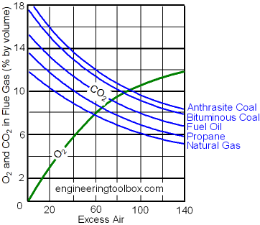
Pembakaran metan (contoh soal):
Basis hitungan 1 mol CH₄
a. Persamaan reaksi:
CH₄ + 2O₂ → CO₂ + 2H₂O
b. Asumsi udara = 21% O₂ dan 79% N₂
Soal-soal:
Kebutuhan udara stoisiometrik
Komposisi dan jumlah mol Gas Cerobong (hasil pembakaran)
Kebutuhan udara jika pembakaran dengan udara berlebih 10%.
Komposisi dan jumlah mol Gas Cerobong.
Lakukan perhitungan berulang untuk udara berlebih berbagai nilai.
Lakukan perhitungan berulang untuk berbagai gas murni atau campuran.
 |  | koef. pers. reaksi
BASIS HITUNGAN ===CH4, mol | 1 | -1
O2, mol | 2 | -2
CO2, mol | 1 | 1
H2O, mol | 2 | 2 | basah | kering
 |  | N2 | 0.72116182573 | 87.3%
N2 ikutan O2, mol | 7.52 | O2 | 0.017427385892 | 2.1%
Udara stiosiometrik, mol | 9.52 | CO2 | 0.087136929461 | 10.6%
Excess Air | 10% | H2O | 0.17427385892 | 0
Udara nyata, mol | 10.48 |  | 1 | 1

kebutuhan udara stoisiometrik, mol/mol | 9.52 | komposisi, %mol |  | excess air | 0% | 10% | 20% | 50% | 70%
Gas cerobong stoisiometrik N2,mol | 8.28 | 72.12% |  | N2 | 71.5% | 72.1% | 72.6% | 73.8% | 74.4%
O2, mol | 0.2 | 1.74% | 2.00% | O2 | 0.0% | 1.7% | 3.2% | 6.5% | 8.1%
CO2, mol | 1 | 8.71% |  | CO2 | 9.5% | 8.7% | 8.0% | 6.5% | 5.8%
H2O, mol | 2 | 17.43% |  | H2O | 19.0% | 17.4% | 16.1% | 13.1% | 11.6%
Gas Cerobong, mol | 11.48 | 100.00% |  | total | 100.0% | 100.0% | 100.0% | 100.0% | 100.0%
 | Gas Cerobong, mol | 11.48 |  | G, mol | 10.52 | 11.48 | 12.43 | 15.29
 |  |  |  |  | kurva komposisi vs Excess air

CH4 (2)
 |  | koef. pers. reaksi
BASIS HITUNGAN ===CH4, mol | 100 | -1 | CH4 + 2O2 --> CO2 + 2H2O
O2, mol | 200 | -2
CO2, mol | 100 | 1
H2O, mol | 200 | 2

N2 ikutan O2, mol | 752.38
Udara stiosiometrik, mol | 952.38
Excess Air | 0% |  | T.FG | 200 | C
Udara nyata, mol | 952.38 |  | Q.FG | 5620833.3333 | J/mnt
 |  |  | Q.FG | 5620.8333333 | kJ/mnt
Jadi efisiensi pembakaran dipengaruhi oleh:
Excess air = 0% → ER naik → eff turun
Flue gas temperature = 400 ºC → T_{FG} diturunkan → eff naik
Eff. Pembakaran = …. % = (80.100 – 12.044)/80.100 = … %
kebutuhan udara stoisiometrik, mol/mol | 9.52 | komposisi, %mol |  | Cp, J/(mol.C)
Gas cerobong stoisiometrik N2,mol | 752.38 | 71.49% | N2 | 29 |  | eff.pemb = | #VALUE! | indirect method
O2, mol | 0 | 0.00% | O2 | 29 |  |  |  | tulislah besaran dalam kinerja pembakaran
CO2, mol | 100 | 9.50% | CO2 | 37 |  |  |  | sensor, measured variable | …
H2O, mol | 200 | 19.00% | H2O | 33 |  |  |  | controlled variable | …
Gas Cerobong, mol | 1052.38 | 100.00% | Cp.FG | 30.5 |  |  |  | set point | …
 | Gas Cerobong, mol | 1052.38 |  |  |  |  |  | manipulated variable | …

C3H8
Pembakaran metan (contoh soal):
Basis hitungan 1 mol propan
a. Persamaan reaksi:
C3H₈ + 5O₂ → 3CO₂ + 4H₂O
b. Asumsi udara = 21% O₂ dan 79% N₂
Soal-soal:
Kebutuhan udara stoisiometrik
Komposisi dan jumlah mol Gas Cerobong (hasil pembakaran)
Kebutuhan udara jika pembakaran dengan udara berlebih 10%.
Komposisi dan jumlah mol Gas Cerobong.
Lakukan perhitungan berulang untuk udara berlebih berbagai nilai.
Lakukan perhitungan berulang untuk berbagai gas murni atau campuran.
 |  | koef. pers. reaksi
BASIS HITUNGAN ===C3H8, mol | 1 | -1 | C3H8 + 5O2 --> 3CO2 + 4H2O
O2, mol | 5 | -5
CO2, mol | 3 | 3
H2O, mol | 4 | 4

N2 ikutan O2, mol | 18.81
Udara stiosiometrik, mol | 23.81
Excess Air | 50%
Udara nyata, mol | 35.71

kebutuhan udara stoisiometrik, mol/mol | 23.81 | komposisi, %mol | excess air | 0% | 10% | 20% | 50% | dasar kering
Gas cerobong stoisiometrik N2,mol | 28.21 | 74.81% | N2 | 72.9% | 73.4% | 73.8% | 74.8% | 83.7%
O2, mol | 2.5 | 6.63% | O2 | 0.0% | 1.8% | 3.3% | 6.6% | 7.4% | 6%
CO2, mol | 3 | 7.95% | CO2 | 11.6% | 10.6% | 9.8% | 8.0% | 8.9%
H2O, mol | 4 | 10.61% | H2O | 15.5% | 14.2% | 13.1% | 10.6% | 0
Gas Cerobong, mol | 37.71 | 100.00% | total | 100.0% | 100.0% | 100.0% | 100.0% | 100.0%
 | Gas Cerobong, mol | 37.71 | G, mol | 25.81 | 28.19 | 30.57 | 37.71
 |  |  |  | kurva komposisi vs Excess air

Gas Alam
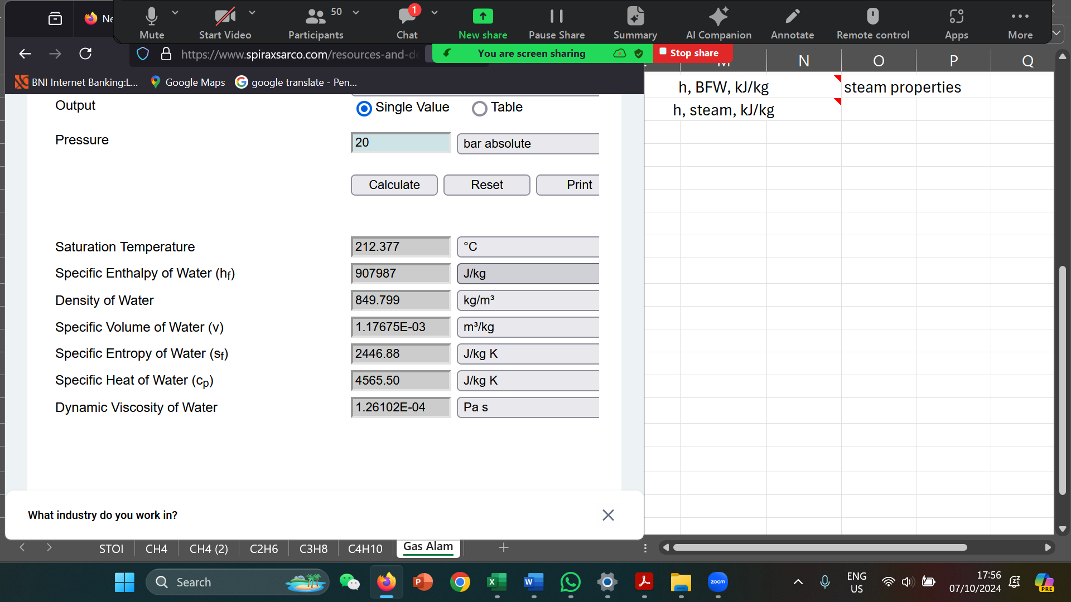
 |  |  |  | CH4 | C2H6 | C3H8 | C4H10 | CO2
BASIS HITUNGAN ==Fuel mol | 317.98463178 |  | CnHm | -1 | -1 | -1 | -1 | sudah
O2, mol | 683.82595064 |  | O2 | -2 | -3.5 | -5 | -6.5 | ada |  |  | 83,5% CH4, 5,8% C2H6, 3,6% C3H8, 1,5% C4H10, dan 5,6% CO2
CO2, mol | 373.63194234 |  | CO2 | 1 | 2 | 3 | 4 | di bahan
H2O, mol | 656.00229536 |  | H2O | 2 | 3 | 4 | 5 | bakar
 |  |  | komposisi fuel | 83.50% | 5.80% | 3.60% | 1.50% | 5.60% | 100.00%
N2 ikutan O2, mol | 2572.49 |  |  | 265.52 | 18.44 | 11.45 | 4.77 | 17.81 | 318
Udara stiosiometrik, mol | 3256.31
Excess Air | 10% |  |  | HHV, kJ/mol | Fuel | Udara | Gas Cer
Udara nyata, mol | 3581.95 |  |  | LHV, kJ/mol | 900 | 0 | 0
 |  |  |  | Cp, J/(mol.C) | 34 | 29 | 30
kebutuhan udara stoisiometrik, mol/mol | 3256.31 | komposisi, %mol |  | T, C | 25 | 80 | 550
Gas cerobong N2,mol | 2829.74 | 72.04% |  | H, kJ | 286186.1686 | 5713.2030019 | 61862.121449
O2, mol | 68.382595064 | 1.74% |  | Quse | 230037.25015 |  |  |  |  | gas masuk | 317.98463178
CO2, mol | 373.63194234 | 9.51% |  | %Quse | 97.6% |  |  |  | set point | permintaan steam
H2O, mol | 656.00229536 | 16.70% |  |  | h, BFW, kJ/kg | 908 | steam properties |  | calc. | 100 | kg
Gas Cerobong, mol | 3927.75 | 100.00% |  |  | h, steam, kJ/kg | 3024.00 |  |  | error | 108.71325622
 | Gas Cerobong, mol | 3927.75 |  |  | Laju produksi steam = | 108.71325622 | kg |  |  | -0.087132562169
 |  |  |  |  | steam/fuel = | 0.342 | kg/mol

